关系图
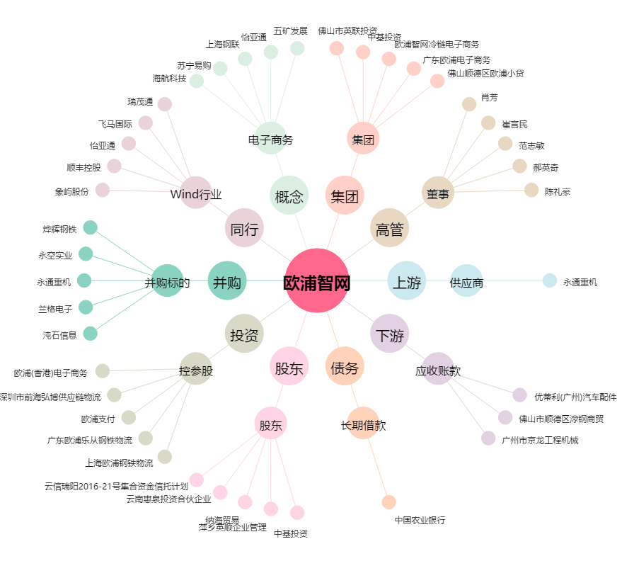
欧浦智网[002711.SZ] - 关系概览图

